mapa1
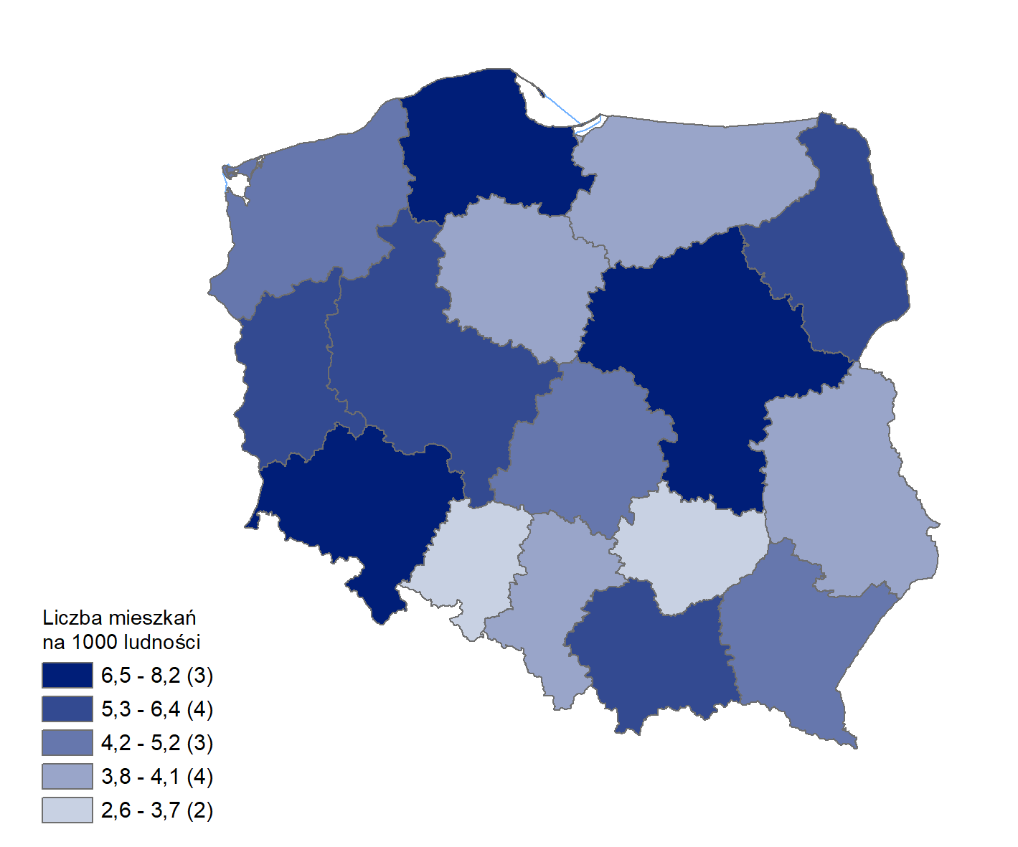
Mieszkania oddane do użytkowania w 2025 r. w przeliczeniu na 1 tys. ludności
Województwo
mazowieckie | 8.2
pomorskie | 7.3
dolnośląskie | 6.7
wielkopolskie | 6.2
małopolskie | 5.9
lubuskie | 5.3
podlaskie | 5.3
łódzkie | 5.0
zachodniopomorskie | 4.8
podkarpackie | 4.7
kujawsko-pomorskie | 4.1
lubelskie | 4.1
śląskie | 4.0
warmińsko-mazurskie | 3.8
świętokrzyskie | 3.4
opolskie | 2.6

wykres 1
Struktura powierzchni użytkowej budynków niemieszkalnych oddanych do użytkowania w 2025 r.
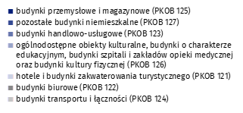
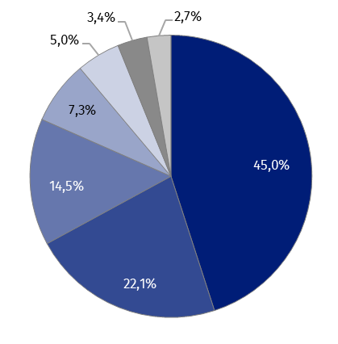
(PKOB 125) budynki przemysłowe i magazynowe | 45.0%
(PKOB 127) pozostałe budynki niemieszkalne | 22.1%
(PKOB 123) budynki handlowo-usługowe | 14.5%
(PKOB 126) ogólnodostępne obiekty kulturalne, budynki o charakterze edukacyjnym, budynki szpitali i zakładów opieki medycznej oraz budynki kultury fizycznej | 7.3%
(PKOB 121) hotele i budynki zakwaterowania turystycznego | 5.0%
(PKOB 122) budynki biurowe | 3.4%
(PKOB 124) budynki transportu i łączności | 2.7%

wykres 2
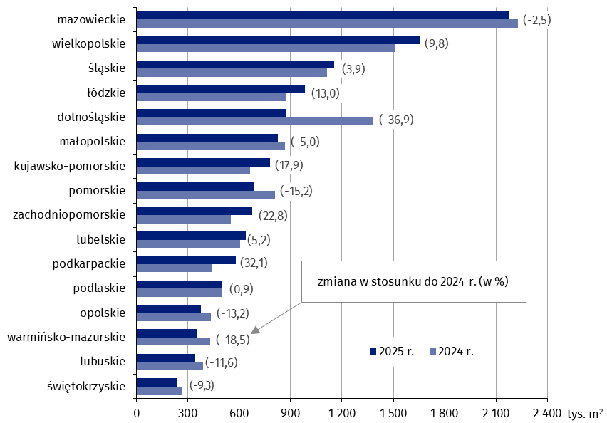
Powierzchnia użytkowa budynków niemieszkalnych oddanych do użytkowania w 2025 r. według województw (tys. m2)
 | 2025 r. | 2024 r. | Zmiana
świętokrzyskie | 241,473 | 266,156 | (-9.3)
lubuskie | 344,087 | 389,096 | (-11.6)
warmińsko-mazurskie | 352,130 | 432,026 | (-18.5)
opolskie | 378,425 | 435,868 | (-13.2)
podlaskie | 501,129 | 496,870 | (0.9)
podkarpackie | 581,946 | 440,691 | (32.1)
lubelskie | 639,175 | 607,636 | (5.2)
zachodniopomorskie | 676,658 | 550,849 | (22.8)
pomorskie | 686,806 | 810,115 | (-15.2)
kujawsko-pomorskie | 781,823 | 663,382 | (17.9)
małopolskie | 825,961 | 869,725 | (-5.0)
dolnośląskie | 870,041 | 1,378,295 | (-36.9)
łódzkie | 985,217 | 871,676 | (13.0)
śląskie | 1,155,295 | 1,112,397 | (3.9)
wielkopolskie | 1,654,165 | 1,506,215 | (9.8)
mazowieckie | 2,172,557 | 2,228,002 | (-2.5)

wykres 3
Powierzchnia użytkowa budynków biurowych oddanych do użytkowania w 2025 r. według województw (tys. m2)

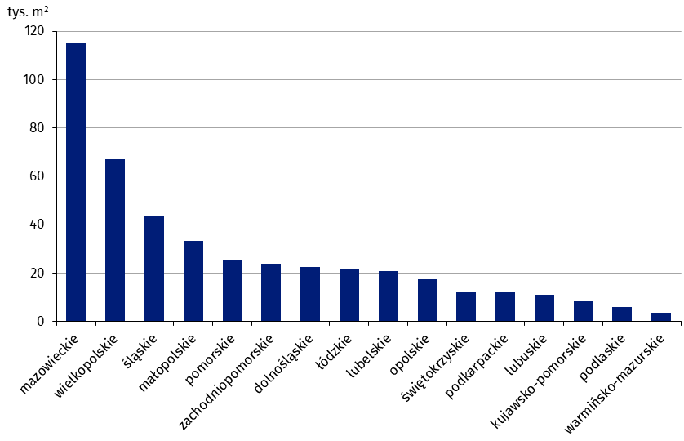
mazowieckie | 114,964
wielkopolskie | 66,992
śląskie | 43,274
małopolskie | 33,281
pomorskie | 25,503
zachodniopomorskie | 23,809
dolnośląskie | 22,484
łódzkie | 21,625
lubelskie | 20,827
opolskie | 17,381
świętokrzyskie | 12,056
podkarpackie | 12,027
lubuskie | 11,188
kujawsko-pomorskie | 8,720
podlaskie | 5,821
warmińsko-mazurskie | 3,673

wykres 4
Powierzchnia użytkowa budynków handlowo-usługowych oddanych do użytkowania w 2025 r. według województw (tys. m2)
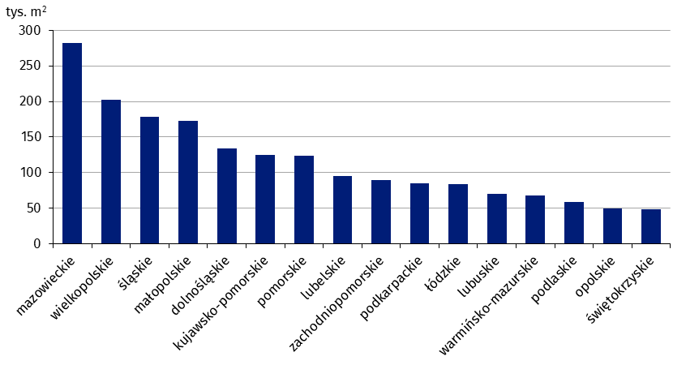
mazowieckie | 281,964
wielkopolskie | 201,825
śląskie | 178,005
małopolskie | 172,393
dolnośląskie | 133,899
kujawsko-pomorskie | 124,581
pomorskie | 124,004
lubelskie | 94,895
zachodniopomorskie | 89,164
podkarpackie | 84,494
łódzkie | 83,282
lubuskie | 69,696
warmińsko-mazurskie | 67,340
podlaskie | 58,286
opolskie | 49,954
świętokrzyskie | 48,849

wykres 5
Powierzchnia użytkowa budynków przemysłowych oddanych do użytkowania w 2025 r. według województw (tys. m2)

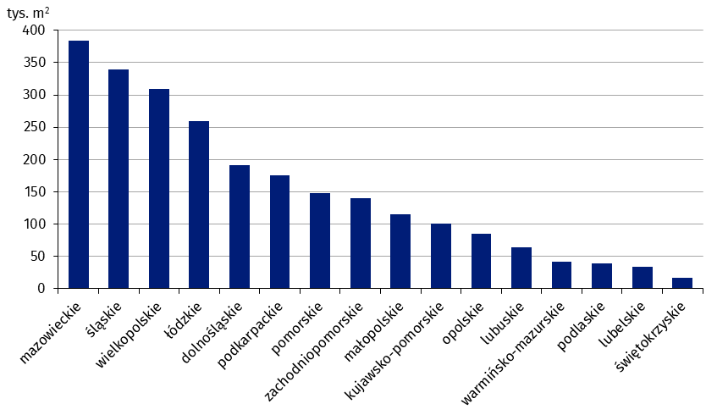
mazowieckie | 384,126
śląskie | 339,448
wielkopolskie | 309,783
łódzkie | 259,025
dolnośląskie | 191,564
podkarpackie | 176,082
pomorskie | 147,656
zachodniopomorskie | 139,615
małopolskie | 115,011
kujawsko-pomorskie | 100,906
opolskie | 85,292
lubuskie | 64,682
warmińsko-mazurskie | 41,527
podlaskie | 39,144
lubelskie | 34,363
świętokrzyskie | 16,813

wykres 6
Powierzchnia użytkowa budynków magazynowych oddanych do użytkowania w 2025 r. według województw (tys. m2)
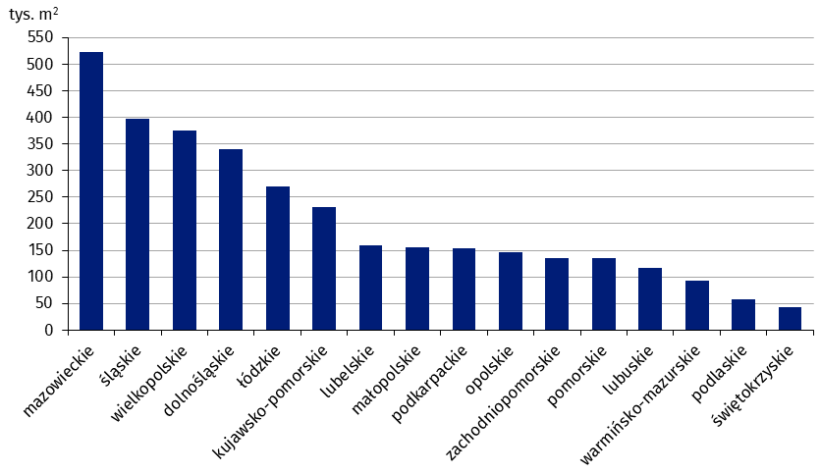
mazowieckie | 522,119
śląskie | 397,490
wielkopolskie | 375,199
dolnośląskie | 340,781
łódzkie | 270,223
kujawsko-pomorskie | 230,416
lubelskie | 158,901
małopolskie | 155,052
podkarpackie | 153,328
opolskie | 146,243
zachodniopomorskie | 135,494
pomorskie | 134,605
lubuskie | 117,553
warmińsko-mazurskie | 92,594
podlaskie | 58,380
świętokrzyskie | 42,095

wykres 7
Powierzchnia użytkowa budynków gospodarstw rolnych oddanych do użytkowania w 2025 r. według województw (tys. m2)

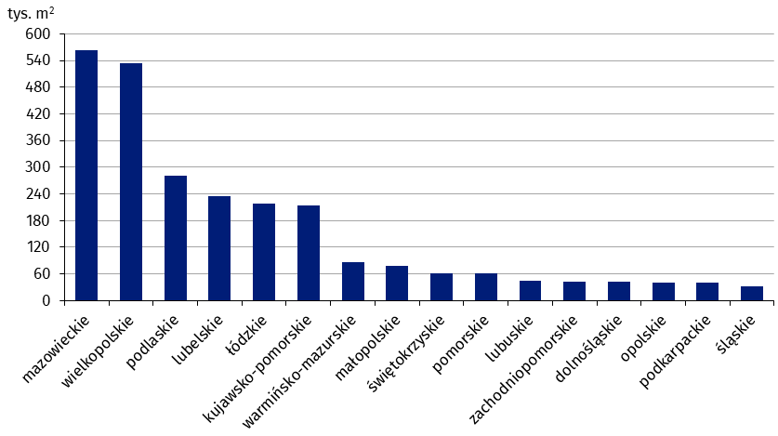
mazowieckie | 564,482
wielkopolskie | 533,345
podlaskie | 281,371
lubelskie | 235,965
łódzkie | 217,812
kujawsko-pomorskie | 213,205
warmińsko-mazurskie | 87,536
małopolskie | 77,540
świętokrzyskie | 61,903
pomorskie | 60,834
lubuskie | 45,062
zachodniopomorskie | 42,443
dolnośląskie | 42,259
opolskie | 40,092
podkarpackie | 40,053
śląskie | 31,087

wykres 8
Struktura powierzchni użytkowej nowych budynków niemieszkalnych, na których budowę wydano pozwolenia w 2025 r.
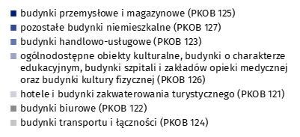
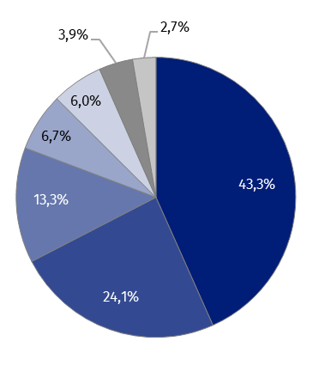
(PKOB 125) budynki przemysłowe i magazynowe | 43.3%
(PKOB 127) pozostałe budynki niemieszkalne | 24.1%
(PKOB 123) budynki handlowo-usługowe | 13.3%
(PKOB 126) ogólnodostępne obiekty kulturalne, budynki o charakterze edukacyjnym, budynki szpitali i zakładów opieki medycznej oraz budynki kultury fizycznej | 6.7%
(PKOB 121) hotele i budynki zakwaterowania turystycznego | 6.0%
(PKOB 122) budynki biurowe | 3.9%
(PKOB 124) budynki transportu i łączności | 2.7%

wykres 9
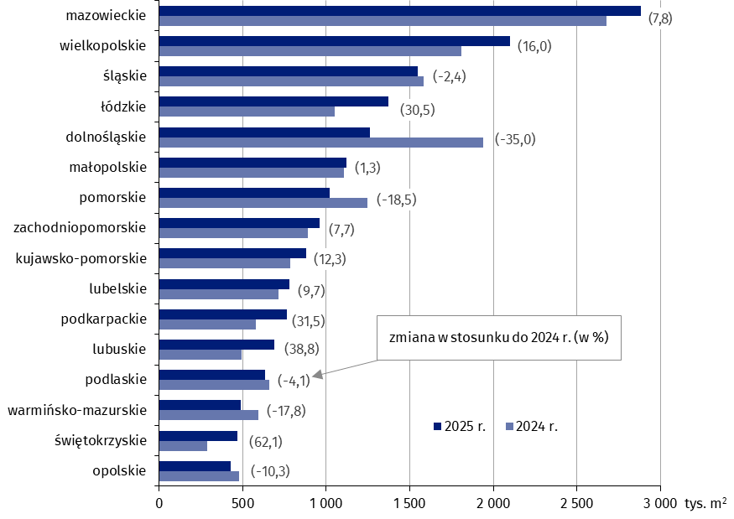
Powierzchnia użytkowa nowych budynków niemieszkalnych, na których budowę wydano pozwolenia w 2025 r. według województw (tys. m2)
 | 2024 r. | 2025 r. | Zmiana
opolskie | 479,153 | 429,856 | (-10.3)
świętokrzyskie | 287,776 | 466,454 | (62.1)
warmińsko-mazurskie | 593,988 | 488,292 | (-17.8)
podlaskie | 658,899 | 631,945 | (-4.1)
lubuskie | 495,807 | 688,064 | (38.8)
podkarpackie | 580,109 | 763,014 | (31.5)
lubelskie | 712,279 | 781,680 | (9.7)
kujawsko-pomorskie | 783,588 | 879,850 | (12.3)
zachodniopomorskie | 890,284 | 958,925 | (7.7)
pomorskie | 1,248,912 | 1,018,140 | (-18.5)
małopolskie | 1,106,355 | 1,120,432 | (1.3)
dolnośląskie | 1,939,642 | 1,260,617 | (-35.0)
łódzkie | 1,052,350 | 1,373,677 | (30.5)
śląskie | 1,584,668 | 1,546,718 | (-2.4)
wielkopolskie | 1,808,822 | 2,097,727 | (16.0)
mazowieckie | 2,676,155 | 2,884,567 | (7.8)

